Прайс
Наименование | Фотографии (чтобы увеличить фотографию выделите ее и потяните за левый нижний угол) | Цвета /модели /размеры | Минимальный заказ, шт. | Кол-во шт. в упаковке | Заказ (кол-во упаковок) | Сумма | ИТОГО: | Примечание к заявке | 0.00 р.

 | Интернет-магазин: www.textorg-shop.ru | Дата обновления прайса: 23.04.2020

НОВИНКИ
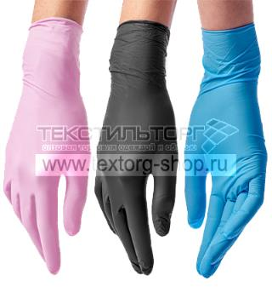

АРТИКУЛ: УТ-00008544 |  | в ассортименте | 2 500 | 100 |  | 0.00 р. | 0.00 р.
Одноразовые перчатки
Производитель: Малайзия, товар сертифицирован Перчатки по форме плоские, не разделены на правую и левую руку. Изделия неопудренные, что минимизирует риск развития дерматита. Высокая тактильная чувствительность. Длина, мм - 240. Не стерильные. Состав: нитрил Размеры: S и XS Цвета: розовый, черный, голубой Упаковка: 100 шт.

Цена:
11.70 р.

ПОСМОТРЕТЬ ФОТОГРАФИИ НА САЙТЕ!

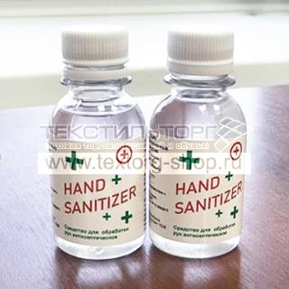

АРТИКУЛ: УТ-00008540 |  | в ассортименте | 500 | 50 |  | 0.00 р. | 0.00 р.
Антисептик ATN 100 мл
Производитель: Россия, товар сертифицирован Состав: изопропиловый спирт (50% содержания спирта), перекись водорода, глицерин, стерильная дистиллированная вода, ароматизатор Объем: 100 мл Упаковка: 50 шт.

Цена:
108.00 р.

ПОСМОТРЕТЬ ФОТОГРАФИИ НА САЙТЕ!

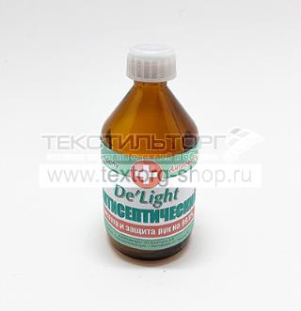

АРТИКУЛ: УТ-00008555 |  | в ассортименте | 105 | 105 |  | 0.00 р. | 0.00 р.
Антисептик для рук 100 мл
Производитель: Россия, товар сертифицирован Кожный антисептик на основе изопропилового спирта с добавками смягчающими кожу, препятствующими ее высушиванию и обезжириванию. Применяется в качестве средства для быстрой санации рук. Состав: Спирт изопропиловый 66%, Вода , Глицерин 5%, Противомикробный концентрат, Ароматизатор Объем: 100 мл Упаковка: 105 шт.

Цена:
150.00 р.

ПОСМОТРЕТЬ ФОТОГРАФИИ НА САЙТЕ!

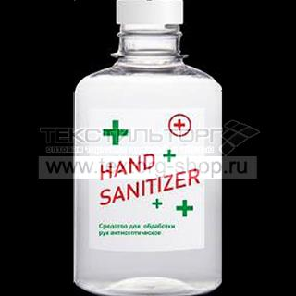

АРТИКУЛ: УТ-00008541 |  | в ассортименте | 300 | 50 |  | 0.00 р. | 0.00 р.
Антисептик ATN 250 мл
Производитель: Россия, товар сертифицирован Состав: изопропиловый спирт (50% содержания спирта), перекись водорода, глицерин, стерильная дистиллированная вода, Объем: 250 мл Упаковка: 50 шт.

Цена:
187.00 р.

ПОСМОТРЕТЬ ФОТОГРАФИИ НА САЙТЕ!

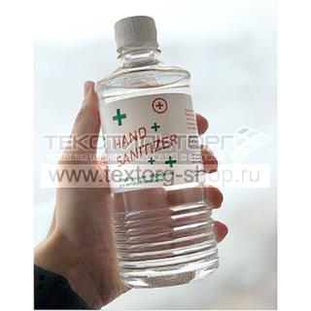

АРТИКУЛ: УТ-00008542 |  | в ассортименте | 500 | 50 |  | 0.00 р. | 0.00 р.
Антисептик ATN 500 мл
Производитель: Россия, товар сертифицирован Состав: изопропиловый спирт (50% содержания спирта), перекись водорода, глицерин, стерильная дистиллированная вода, Объем: 500 мл Упаковка: 50 шт.

Цена:
266.00 р.

ПОСМОТРЕТЬ ФОТОГРАФИИ НА САЙТЕ!

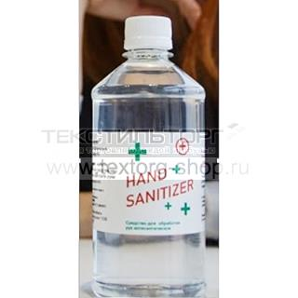

АРТИКУЛ: УТ-00008543 |  | в ассортименте | 200 | 50 |  | 0.00 р. | 0.00 р.
Антисептик ATN 1 л
Производитель: Россия, товар сертифицирован Состав: изопропиловый спирт (50% содержания спирта), перекись водорода, глицерин, стерильная дистиллированная вода, Объем: 1 л Упаковка: 50 шт.

Цена:
517.00 р.

ПОСМОТРЕТЬ ФОТОГРАФИИ НА САЙТЕ!

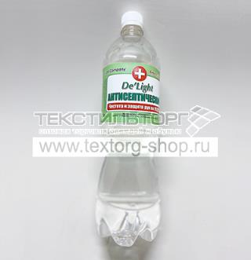

АРТИКУЛ: УТ-00008556 |  | в ассортименте | 20 | 20 |  | 0.00 р. | 0.00 р.
Антисептик для рук 1 литр
Производитель: Россия, товар сертифицирован Кожный антисептик на основе изопропилового спирта с добавками смягчающими кожу, препятствующими ее высушиванию и обезжириванию. Применяется в качестве средства для быстрой санации рук. Состав: Спирт изопропиловый 66%, Вода , Глицерин 5%, Противомикробный концентрат, Ароматизатор Объем: 1 литрл Упаковка: 20 шт.

Цена:
705.00 р.

ПОСМОТРЕТЬ ФОТОГРАФИИ НА САЙТЕ!

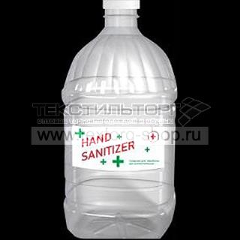

АРТИКУЛ: УТ-00008558 |  | в ассортименте | 200 | 50 |  | 0.00 р. | 0.00 р.
Антисептик ATN 5 л
Производитель: Россия, товар сертифицирован Состав: изопропиловый спирт (50% содержания спирта), перекись водорода, глицерин, стерильная дистиллированная вода, Объем: 5 л Упаковка: 50 шт.

Цена:
2440.00 р.

ПОСМОТРЕТЬ ФОТОГРАФИИ НА САЙТЕ!

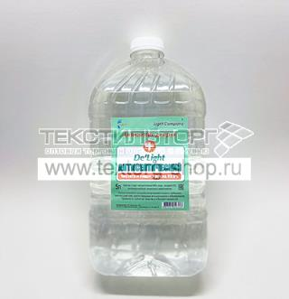

АРТИКУЛ: УТ-00008557 |  | в ассортименте | 5 | 5 |  | 0.00 р. | 0.00 р.
Антисептик для рук 5 литров
Производитель: Россия, товар сертифицирован Кожный антисептик на основе изопропилового спирта с добавками смягчающими кожу, препятствующими ее высушиванию и обезжириванию. Применяется в качестве средства для быстрой санации рук. Состав: Спирт изопропиловый 66%, Вода , Глицерин 5%, Противомикробный концентрат, Ароматизатор Объем: 5 литров Упаковка: 5 шт.

Цена:
3915.00 р.

ПОСМОТРЕТЬ ФОТОГРАФИИ НА САЙТЕ!

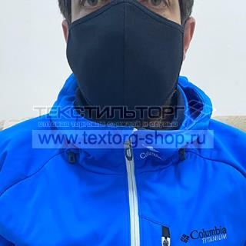

АРТИКУЛ: УТ-00008428 |  | в ассортименте | 1 000 | 1 000 |  | 0.00 р. | 0.00 р.
Маска тканевая многоразовая №2
Производитель: Россия, товар сертифицирован Маска нестерильная хб двойная. Подходит для многоразового применения. Возможна неоднократная стирка. После стирки прогладить и можно снова использовать. Состав: 100% хлопок,кулирка Упаковка: 1000 шт.

Цена:
25.00 р.

ПОСМОТРЕТЬ ФОТОГРАФИИ НА САЙТЕ!

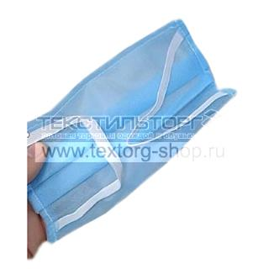

АРТИКУЛ: УТ-00008539 |  | в ассортименте | 1 000 | 100 |  | 0.00 р. | 0.00 р.
Маска защитная трехслойная (одноразовая)
Производитель: Россия, товар сертифицирован Маска защитная для лица на резинке. Предназначена для закрытия носовой и ротовой полости с целью предотвращения попадания мелких и других частиц. Состав: спанбонд Упаковка: 100 шт.

Цена:
33.00 р.

ПОСМОТРЕТЬ ФОТОГРАФИИ НА САЙТЕ!

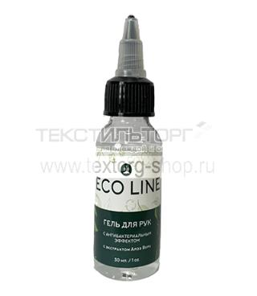

АРТИКУЛ: УТ-00008525 |  | в ассортименте | 100 | 1 |  | 0.00 р. | 0.00 р.
Антисептик гель 30 мл
Производитель: Россия, товар сертифицирован Описание: убивает наиболее распространенные болезнетворные бактерии, грибы и вирусы. Содержит увлажнители, делает кожу мягкой, не обладает токсикологическим, раздражающим и сенсибилизирующим действиями. Состав: Спирт изопропиловый 65%, вода очищенная, глицерин, пропиленгликоль, бензиловый спирт, карбомер, экстракт Алоэ Вера, функциональные добавки. Объем: 30 мл Упаковка:

Цена:
68.00 р.

ПОСМОТРЕТЬ ФОТОГРАФИИ НА САЙТЕ!

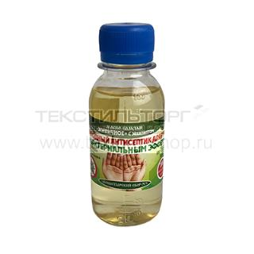

АРТИКУЛ: УТ-00008535 |  | в ассортименте | 1 000 | 45 |  | 0.00 р. | 0.00 р.
Антисептик из натуральных компонентов
Производитель: Россия, товар сертифицирован Масло-бальзам " Живичное" с эвкалиптом, для рук с антибактериальным эффектом, 100 мл, Природный антисептик. Состав: живица кедровая, масла: оливковое, кедровое, подсолнечное, облепиховое, можжевельника, сосны, эвкалипта, чайного дерева, экстракт чистотела. Объем: 100 мл Упаковка: 45 шт.

Цена:
91.00 р.

ПОСМОТРЕТЬ ФОТОГРАФИИ НА САЙТЕ!

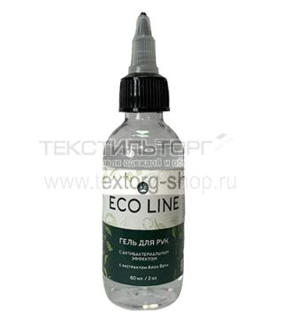

АРТИКУЛ: УТ-00008526 |  | в ассортименте | 100 | 1 |  | 0.00 р. | 0.00 р.
Антисептик гель 60 мл
Производитель: Россия, товар сертифицирован Описание: убивает наиболее распространенные болезнетворные бактерии, грибы и вирусы. Содержит увлажнители, делает кожу мягкой, не обладает токсикологическим, раздражающим и сенсибилизирующим действиями. Состав: Спирт изопропиловый 65%, вода очищенная, глицерин, пропиленгликоль, бензиловый спирт, карбомер, экстракт Алоэ Вера, функциональные добавки. Объем: 60 мл Упаковка:

Цена:
104.00 р.

ПОСМОТРЕТЬ ФОТОГРАФИИ НА САЙТЕ!

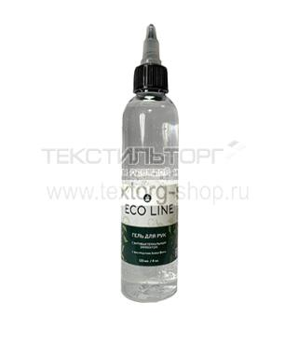

АРТИКУЛ: УТ-00008527 |  | в ассортименте | 100 | 1 |  | 0.00 р. | 0.00 р.
Антисептик гель 120 мл
Производитель: Россия, товар сертифицирован Описание: убивает наиболее распространенные болезнетворные бактерии, грибы и вирусы. Содержит увлажнители, делает кожу мягкой, не обладает токсикологическим, раздражающим и сенсибилизирующим действиями. Состав: Спирт изопропиловый 65%, вода очищенная, глицерин, пропиленгликоль, бензиловый спирт, карбомер, экстракт Алоэ Вера, функциональные добавки. Объем: 120 мл Упаковка:

Цена:
144.00 р.

ПОСМОТРЕТЬ ФОТОГРАФИИ НА САЙТЕ!

аксессуары
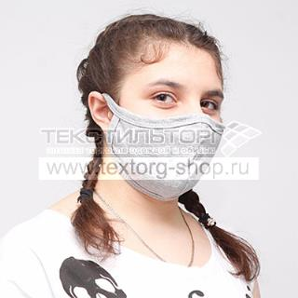

АРТИКУЛ: УТ-00008427 |  | в ассортименте | 1 000 | 1 000 |  | 0.00 р. | 0.00 р.
Маска тканевая многоразовая №1
Производитель: Россия, товар сертифицирован Маска нестерильная хб двойная. Подходит для многоразоваого применения. Возможна неоднократная стирка. После стирки прогладить и можно снова использовать. Состав: 100% хлопок, кулирка Упаковка: 1000 шт.

Цена:
25.00 р.

ПОСМОТРЕТЬ ФОТОГРАФИИ НА САЙТЕ!

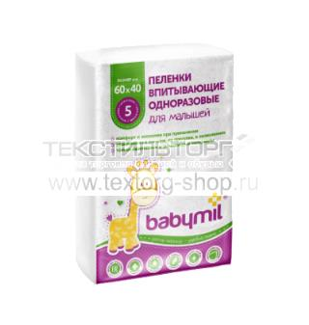

АРТИКУЛ: УТ-00008515 |  | в ассортименте | 60 | 60 |  | 0.00 р. | 0.00 р.
Пеленка впитывающая одноразовая детская 60*40 см "Эконом" 5 шт.
Производитель: Россия, товар сертифицирован Состав: Слои искуственных и натуральных материалов Упаковка: в коробке 60 упаковок

Цена:
50.00 р.

ПОСМОТРЕТЬ ФОТОГРАФИИ НА САЙТЕ!

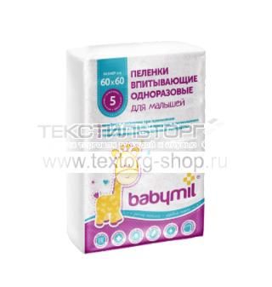

АРТИКУЛ: УТ-00008517 |  | в ассортименте | 60 | 30 |  | 0.00 р. | 0.00 р.
Пеленка впитывающая одноразовая детская 60*60 см "Оптима" 5 шт.
Производитель: Россия, товар сертифицирован Состав: Слои искуственных и натуральных материалов Упаковка: в коробке 30 упаковок

Цена:
79.00 р.

ПОСМОТРЕТЬ ФОТОГРАФИИ НА САЙТЕ!

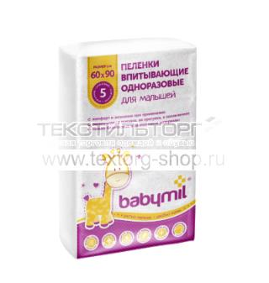

АРТИКУЛ: УТ-00008519 |  | в ассортименте | 60 | 30 |  | 0.00 р. | 0.00 р.
Пеленка впитывающая одноразовая детская 60*90 см "Оптима" 5 шт.
Производитель: Россия, товар сертифицирован Состав: Слои искуственных и натуральных материалов Упаковка: в коробке 30 упаковок

Цена:
106.00 р.

ПОСМОТРЕТЬ ФОТОГРАФИИ НА САЙТЕ!

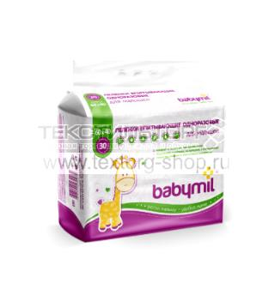

АРТИКУЛ: УТ-00008516 |  | в ассортименте | 12 | 12 |  | 0.00 р. | 0.00 р.
Пеленка впитывающая одноразовая детская 60*40 см "Эконом" 30 шт.
Производитель: Россия, товар сертифицирован Состав: Слои искуственных и натуральных материалов Упаковка: в коробке 12 упаковок

Цена:
295.00 р.

ПОСМОТРЕТЬ ФОТОГРАФИИ НА САЙТЕ!

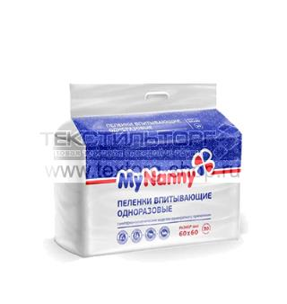

АРТИКУЛ: УТ-00008521 |  | в ассортименте | 60 | 8 |  | 0.00 р. | 0.00 р.
Пеленка впитывающая одноразовая Эконом МL 60*60 см 30 шт.
Производитель: Россия, товар сертифицирован Состав: Слои искуственных и натуральных материалов Упаковка: в коробке 8 упаковок

Цена:
313.00 р.

ПОСМОТРЕТЬ ФОТОГРАФИИ НА САЙТЕ!

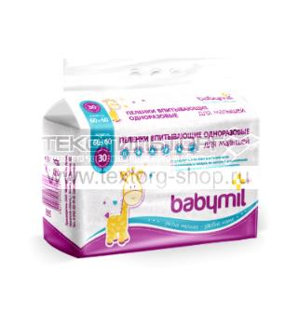

АРТИКУЛ: УТ-00008518 |  | в ассортименте | 60 | 8 |  | 0.00 р. | 0.00 р.
Пеленка впитывающая одноразовая детская 60*60 см "Оптима" 30 шт.
Производитель: Россия, товар сертифицирован Состав: Слои искуственных и натуральных материалов Упаковка: в коробке 8 упаковок

Цена:
463.00 р.

ПОСМОТРЕТЬ ФОТОГРАФИИ НА САЙТЕ!

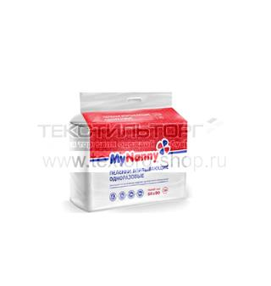

АРТИКУЛ: УТ-00008522 |  | в ассортименте | 60 | 6 |  | 0.00 р. | 0.00 р.
Пеленка впитывающая одноразовая Эконом МL 60*90 см 30 шт.
Производитель: Россия, товар сертифицирован Состав: Слои искуственных и натуральных материалов Упаковка: в коробке 6 упаковок

Цена:
470.00 р.

ПОСМОТРЕТЬ ФОТОГРАФИИ НА САЙТЕ!

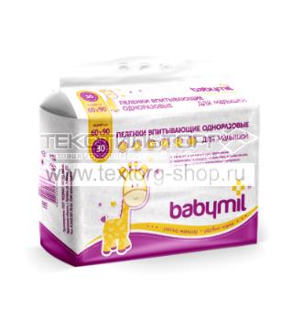

АРТИКУЛ: УТ-00008520 |  | в ассортименте | 60 | 6 |  | 0.00 р. | 0.00 р.
Пеленка впитывающая одноразовая детская 60*90 см "Оптима" 30 шт.
Производитель: Россия, товар сертифицирован Состав: Слои искуственных и натуральных материалов Упаковка: в коробке 6 упаковок

Цена:
624.00 р.

ПОСМОТРЕТЬ ФОТОГРАФИИ НА САЙТЕ!

 |  |  |  |  |  | 0.00 р. | 0.00 р.

ПОСМОТРЕТЬ ФОТОГРАФИИ НА САЙТЕ!

